상품제안서
아이리버 휴대용 칫솔살균기 ITS-200 | 상품코드: F16652

 |  |  |  |  |  |  | 02-412-0044 | www.easy1.co.kr
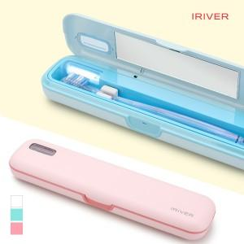

【상세/제작정보】 | AA건전지 및 USB전원 겸용 사용, 분리세척이 가능한 칫솔살균기

【인쇄/포장옵션】 | 레이저, 풀칼라 / 포장지포장

【공급단가】 | 수량 | 50~ | 100~ | 500~ | 1,000~ | 2,000~
*VAT별도 | 단가 | 15,520원 | 14,950원 | 14,370원 | 13,800원 | 13,450원

【상품 URL】 | http://www.easy1.co.kr/src/goods_detail.php?gdno=16652

